25
Cuadro 25. SUPERFICIE REFORESTADA EN LA REPÚBLICA, SEGÚN PROVINCIA,
COMARCA INDÍGENA Y GESTORES: AÑOS 2016-20

Provincia, comarca indígena y gestores | Superficie reforestada por MIAMBIENTE (en hectáreas)
 | Total | 2016 | 2017 | 2018 | 2019 | 2020 (P)

TOTAL | 14,429.18 | 2,631.38 | 1,891.61 | 8,362.91 | 1,272.91 | 270.37
MIAMBIENTE | 13,751.63 | 1,960.93 | 1,891.61 | 8,362.91 | 1,265.81 | 270.37
Bocas del Toro | 38.42 | 13.85 | 13.17 | 5.00 | 4.90 | 1.50
Coclé | 999.60 | 216.98 | 260.82 | 414.52 | 69.11 | 38.17
Colón | 79.68 | 64.55 | 6.00 | 4.63 | 2.00 | 2.50
Chiriquí | 5,135.70 | 870.92 | 261.70 | 3,328.64 | 669.16 | 5.28
Darién | 147.51 | … | 7.00 | 49.00 | 91.51 | …
Herrera | 1,912.35 | 99.88 | 395.73 | 1,390.75 | 21.82 | 4.17
Los Santos | 1,220.08 | 188.70 | 326.61 | 670.31 | 19.46 | 15.00
Panamá | 358.54 | 77.07 | 65.50 | 165.50 | 42.50 | 7.97
Panama Oeste | 234.72 | 20.45 | 28.36 | 174.40 | 11.51 | …
Veraguas | 3,428.90 | 381.39 | 476.75 | 2,097.40 | 297.22 | 176.14
Comarca Kuna Yala | 3.99 | 1.44 | … | … | 2.00 | 0.55
Comarca Ngäbe Buglé | 192.14 | 25.70 | 49.97 | 62.76 | 34.62 | 19.09
Gestores (Aliados) | 677.55 | 670.45 | … | … | 7.10 | …

… Información no disponible.
(P) Cifras preliminares.
Fuente: Dirección Forestal, Ministerio de Ambiente (MIAMBIENTE).

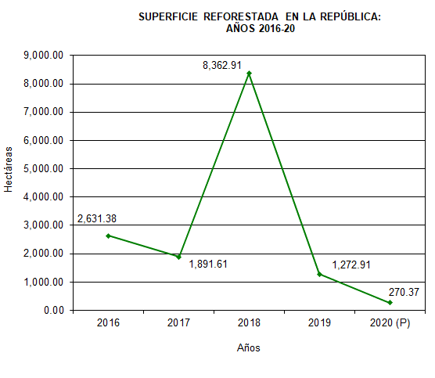

 |  | 2014 | 273.09
 |  | 2015 | 567.04
 |  | 2016 | 1,960.93
 |  | 2017 | 1,891.61
 |  | 2018 (P) | 8,362.91

